Map(#1,#2,#3)
Map

Image Sample

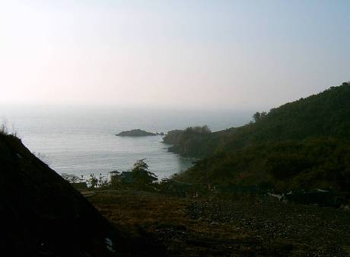 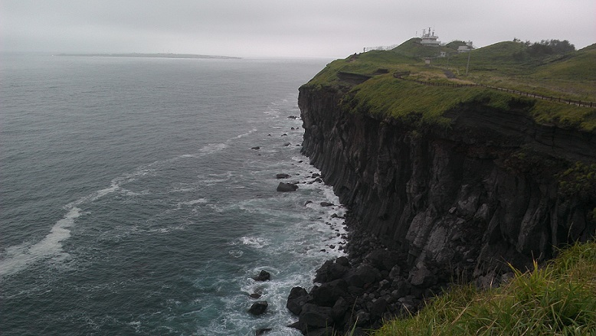 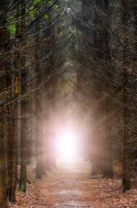

1

2

Terrain

 |  | 바다

 |  | 빛

 |  | 숲

 | Start

Map(#4,#5,#6)
Map

Image Sample

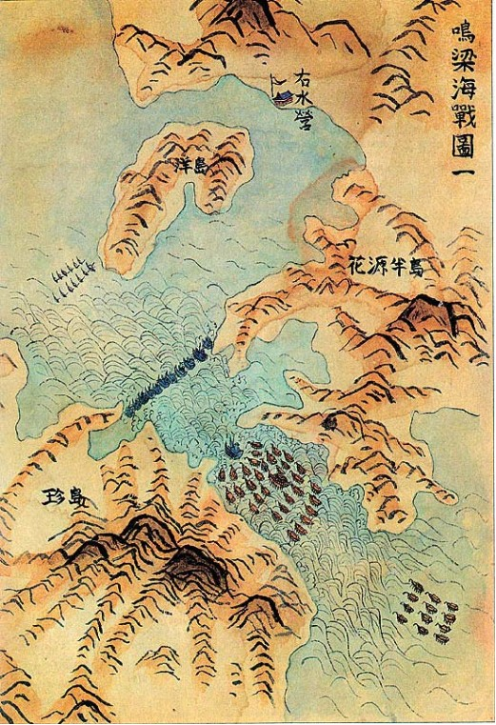 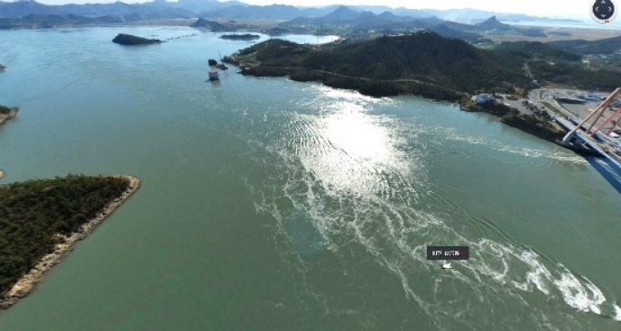

Terrain

 |  | 해상 지도

 | START

 |  |  | 왜선

 |  |  | 판옥선

 |  |  | 숲

 |  |  | 육지

Trigger_Map(#1,#2,#3)
Moving Line

2

 | 1
1

3
 |  |  |  |  | 지휘관 막사

 |  |  |  |  | 막사

 |  |  |  |  | 울타리

 |  |  |  |  | 판옥선

 |  |  |  |  | 바다

 |  |  |  |  | 빛

 |  | Start |  |  | 숲

Trigger

1 |  |  | 2 | 3

어두운 통로를 지나 빛이 있는 지역에 도착 시 지나 온 길을 볼 수 없도록 나무가 자라난다. |  |  | 2초의 시간이 흐른 뒤 이순신이 나타나 대화 시작 | 나'를 이끌고 언덕을 내려와 가운데 배치 된 '지휘관 막사'

Trigger_Map(#4,#5,#6)
Moving Line

 |  |  | 해상 지도

 |  | START

1

5

2
6
3
 |  |  |  |  | 이순신 기함

4
 |  |  |  |  | 왜선

 |  |  |  |  | 판옥선

3
 |  |  |  |  | 숲

 |  |  |  |  | 육지

Trigger

1 | 2 |  |  | 3

배가 이동해 1번 지역에 一자로 배치가 완료 시 이순신 장군이 병사들에게 훈육 | 훈육이 끝나면 전쟁 시작을 알리는 북소리 |  |  | 북소리가 들리고 이순신 장군이 탑승한 지휘관 기함이 제일 선두로 왜군을 맞이한다. && 왜군들은 비좁은 입구로 모여들기 시작

4 | 5 |  |  | 6

먼저 도착한 이순신 장군의 기함이 왼쪽으로 90도 회전하여 왜군들을 향해 포격 -> 포격 받은 전방의 왜군 배들은 침몰 2초) 흔들리는 배와 계속된 포격 남은 12척의 아군 판옥선들 이순신 기함을 중심으로 一자 대형을 만들고 전투 재개 | 시간의 경과 아침 -> 정오 조선 수군들은 조금씩 뒤로 대열을 당긴다 조선 수군을 쫓던 왜군들은 역방향인 물살을 타게 되어 좁은 해협으로 밀집되어 서로 부딪히며 거의 멈춰 있다. 이때 조선 수군은 불화살, 화포 공격으로 총공격 |  |  | 불화살과 화포공격에 혼비백산으로 역방향인 물살을 힘겹게 타고 도망가는 왜군 승리의 환호를 지르는 조선 수군

